Outil contrôle encépagement
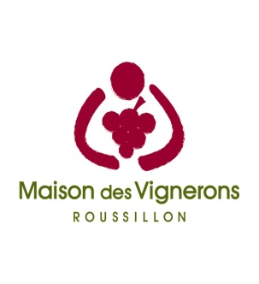

CALCULETTE ENCEPAGEMENT

Sur la base des cahiers des charges en vigeur au : |  | 2024-03-07

1 | Côtes du Roussillon Rouge |  | <= Sélectionner l'AOC, calculer ! Retrouver l'ensemble des cahiers des charges et des plans d'inspection sur
2 | Côtes du Roussillon Rosé
3 | Côtes du Roussillon Blanc
4 | Côtes du Roussillon Villages
5 | Côtes du Roussillon Villages Les Aspres
6 | Côtes du Roussillon Villages Latour de France
7 | Côtes du Roussillon Villages Caramany
8 | Côtes du Roussillon Villages Lesquerde
9 | Côtes du Roussillon Villages Tautavel
10 | Maury Sec |  | www.maisondesvignerons66.fr
11 | Maury Grenat ou tuilé
12 | Maury Ambré ou Blanc
13 | Muscat de Rivesaltes
14 | Rivesaltes Ambé, Rosé ou Tuilé
15 | Rivesaltes Grenat

Les règles de proportion ou règles d’encépagement sont un des éléments clés des Cahiers des charges.
Les règles de proportion :
 | - S’appliquent à l’EXPLOITATION et non à l’unité de vinification (cave coopérative, structure d’achat de raisins). Chaque opérateur, qu’il soit coopérateur, vendeur de vendanges fraîches ou en cave particulière est concerné par cette règle. Toutefois, pour les Côtes du Roussillon et Côtes du Roussillon Villges et ses DGC une dérogation a été mise en place pour les opérateurs ne vinifiant pas leur production et dont la surface parcellairede l'exploitation au sein de l’appellation ne dépasse pas 1,5 ha.
 | - Concernent la répartition en SURFACE des catégories de cépages.
 | - Prennent en compte uniquement les surfaces des parcelles en PRODUCTION, c’est-à-dire à partir de la 4è feuille
 | - Se définissent par APPELLATION et COULEUR : le calcul des proportions de cépages se basera sur la déclaration d’affectation parcellaire.
Pour des renseignements complémentaires : Maison des Vignerons 04 68 34 64 86

